Met Gasto
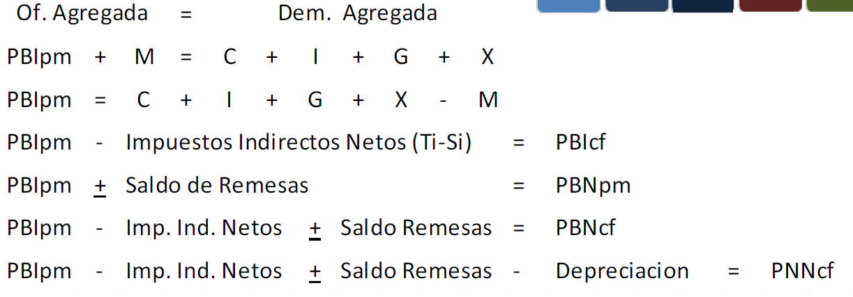
ENUNCIADO
 | Se tiene la siguiente información de una economía en un periodo determinado

 | Gastos del Gobierno | G | 20
 | Importaciones | M | 100
 | Consumo privado | C | 800
 | Impuestos Directo | ImpDir | 20
 | Inv. Burta fija | I | 200
 | Impuestos Indirectos | ImpInd | 10
 | Transferencias del Gobierno | Tr.Gob. | 50
 | Exportaciones | X | 60
 | Depreciación | Dep | 70
 | Saldo de Remesas | SSRR | 30

 | Determine:
 | a)El Producto Bruto Interno a precio de mercado (PBIpm)
 | b)El Producto Bruto Interno a costo de factores (PBIcf)
 | c)El Ingreso Nacional Neto a costo de factores (YNNcf)
 | d)El ingreso disponible (YD)

Resolución

 |  |  |  | C | I | G | X | M | PBIpm
 |  |  | a | 800 | 200 | 20 | 60 | -100 | 980

 |  |  |  | PBIpm | ImpInd | PBIcf |  |  |  | YNNcf=PNNcf
 |  |  | b | 980 | 10 | 970 |  |  |  | PBIcf | PNNcf

 |  |  |  | PBIcf | SSRR | PBNcf
 |  |  |  | 970 | 30 | 1000

 |  |  |  | PBNcf | Dep | PNNcf
 |  |  |  | 1000 | -70 | 930

 |  |  |  | PNNcf | = | YNNcf
 |  |  | c | 930 | = | 930

 |  |  |  | YNNcf | Tr.Gob. | YP
 |  |  |  | 930 | 50 | 980

 |  |  |  | YP | ImpDir | YD
 |  |  | d | 980 | -20 | 960

 |  |  |  | C | I | G | X | M | PBIpm |  |  | PBIpm | ImpInd | PBIcf | D | SSRR | PNNcf
 |  |  | a | 800 | 200 | 20 | 60 | -100 | 980 |  |  | 980 | 10 | 970 | -70 | 30 | 930

 |  |  |  |  |  |  |  |  |  |  |  | Bruto a Neto --> |  | PBIcf | D | PNIcf
 |  |  |  |  |  |  |  |  |  |  |  |  |  | 970 | -70 | 900
 |  |  |  |  |  |  |  |  |  |  |  |  |  | Interno a Nacional --> |  | PNIcf | SSRR | PNNcf
 |  |  |  |  |  |  |  |  |  |  |  |  |  |  |  | 900 | 30 | 930

 |  |  |  |  |  |  |  |  |  |  |  |  |  |  | PNNcf | YNNcf=YN
 |  |  |  |  |  |  |  |  |  |  |  |  |  |  | 930 | 930

 |  |  |  |  |  |  |  |  |  |  |  |  |  |  | Trans Gob | 50
 |  |  |  |  |  |  |  |  |  |  |  |  |  |  | YP | 980

 |  |  |  |  |  |  |  |  |  |  |  |  |  |  | Imp Dir | 20
 |  |  |  |  |  |  |  |  |  |  |  |  |  |  | YD | 960

IPC
ENUNCIADO

 | Determinar inflación mes de agosto 2020 en base a los siguientes datos:

 |  | Índice de Precios al Consumidor Córdoba, principales aperturas. Base 2014=100
 |  | Descripción | Jul-20 | Variación mensual
 |  | NIVEL GENERAL | 608.16
 |  | ALIMENTOS Y BEBIDAS | 572.85 | 3.4%
 |  | INDUMENTARIA Y CALZADO | 544.90 | 2.8%
 |  | PROPIEDADES, COMBUSTIBLES, AGUA Y ELECTRICIDAD | 684.82 | 0.5%
 |  | EQUIPAMIENTO Y MANTENIMIENTO DEL HOGAR | 584.15 | 3.8%
 |  | SALUD | 663.09 | 2.3%
 |  | TRANSPORTE Y COMUNICACIONES | 588.85 | 1.5%
 |  | ESPARCIMIENTO | 539.57 | 3.0%
 |  | ENSEÑANZA | 613.07 | 0.4%
 |  | BIENES Y SERVICIOS VARIOS | 758.25 | 1.2%
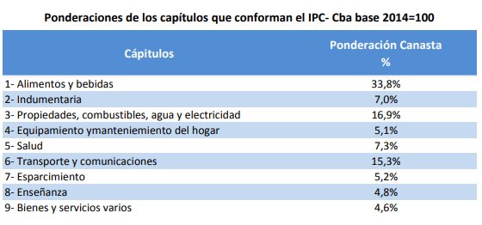

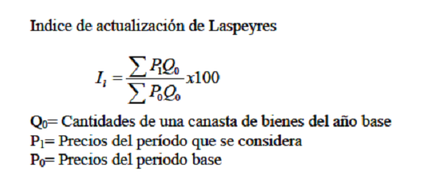

Resolución

 |  | Descripción | Jul-20 | Variación mensual | Ponderación | Aug-20
 |  | NIVEL GENERAL | 608.16 |  | 100% | 621.37
 |  | ALIMENTOS Y BEBIDAS | 572.85 | 3.40% | 33.8% | 592.34
 |  | INDUMENTARIA Y CALZADO | 544.90 | 2.79% | 7.0% | 560.09
 |  | PROPIEDADES, COMBUSTIBLES, AGUA Y ELECTRICIDAD | 684.82 | 0.53% | 16.9% | 688.45
 |  | EQUIPAMIENTO Y MANTENIMIENTO DEL HOGAR | 584.15 | 3.78% | 5.1% | 606.23
 |  | SALUD | 663.09 | 2.32% | 7.3% | 678.46
 |  | TRANSPORTE Y COMUNICACIONES | 588.85 | 1.47% | 15.3% | 597.51
 |  | ESPARCIMIENTO | 539.57 | 2.99% | 5.2% | 555.71
 |  | ENSEÑANZA | 613.07 | 0.38% | 4.8% | 615.38
 |  | BIENES Y SERVICIOS VARIOS | 758.25 | 1.22% | 4.6% | 767.47

 |  | Inflación mes de Agosto: | 2.17%

PBI-IPC
ENUNCIADO

 | El PBI pm en miles de millones de pesos fue de 725.6 en el año 2011 y de 596 en el año 2010. Si los índices de precios al consumidor fueron 168.9 en el año 2011 y 154.3 en el año 2010 (base 2005=100), determine la variación real de la actividad económica.
 | Por otra parte, en el año 2011 las depreciaciones fueron 430 millones, el saldo de remesas negativo en 350 millones, y el neto de impuestos y subsidios indirectos de 900 millones. Determine el PNNpm

Resolución

Inflación 2011:
((168.9-154.3)/154.3)*100= 9.46%

Si la inflación en 2011 es del 20%:
IPC2011= 185.2

Si la inflación en 2011 es del 25%:
IPC2011= 192.9

PNNpm = PBIpm – D + SSRR = 725600 – 430 – 350 = 724820 millones

